Sheet1
页数 | 原文 | 改为 | 备注
P40. 式(3.3) |  |  | 第一步应该为行列式符号
P52. 第二段 |  |  | ij=-k的描述替换为ij=k，-90度替换为90度
P54. 式(3.33) |  |  | 点乘结果通常定义为标量
P79 式4.43 |  |  | 将左括号移至内部
P88~P90 | 有关畸变部分的说明，由于OpenCV的官方文档作了修正，因此文中也需要修正。 | 见CameraModel_modified.tex中一段 | 请保持和发行版的字体一致性
P106 第一段 | 它由一个状态方程和一个运动方程构成 | 它由一个运动方程和一个观测方程构成
P110. 式(6.14) |  |  | 应对整个目标函数求
P154 | 我们估得的R,t不一定精确使式(7.24)为零 | 我们估得的R,t不一定精确使式(7.25)为零
P243 式(10.32) |  | 第二项第二个P_k处，下标应为k-1
P243 式(10.29) |  |  | 后方有个hat应该为bar
P240 式(10.11) |  |  | 后一项P_k脚标为k-1
式(10.13)
式(10.14) | 原文中出现R的地方均应该为Q |  | 请保持和发行版字体的一致性 例如转置上标为正体
式(10.15)
式(10.16)
式(10.17)
式(10.18)
式(10.20)
式(10.21)
式(10.22)
式(10.25)
P272. 式(11.2) |  |  | 后面推导不带 ，保持符号一致
P272. 式(11.3) 以及前面的描述 | 带 的部分 | 去掉
P273. 式(11.7) |  |  | 第二行少了个右括号
P308 | 最大能容纳10,000 个单词 | 最大能容纳100,000个单词
附录A 式(A.5) |  | G应该为A
式(A.6) |  | 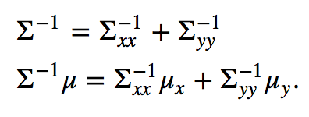
附录A 式(A.10) |  |  | 右侧多写了一个R（这附录到底是不是我写的怎么全是错……）

